Sheet1
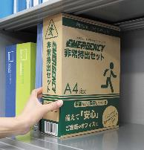
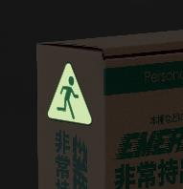
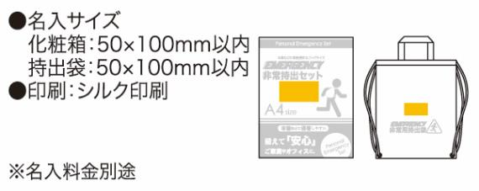
提 案 書

非常持出セット 12点セット GS-30 |  | 参考上代 | ¥3,000 | 販売価格
 |  | （税別） |  | （税別）
【JAN】 | 4570168130025
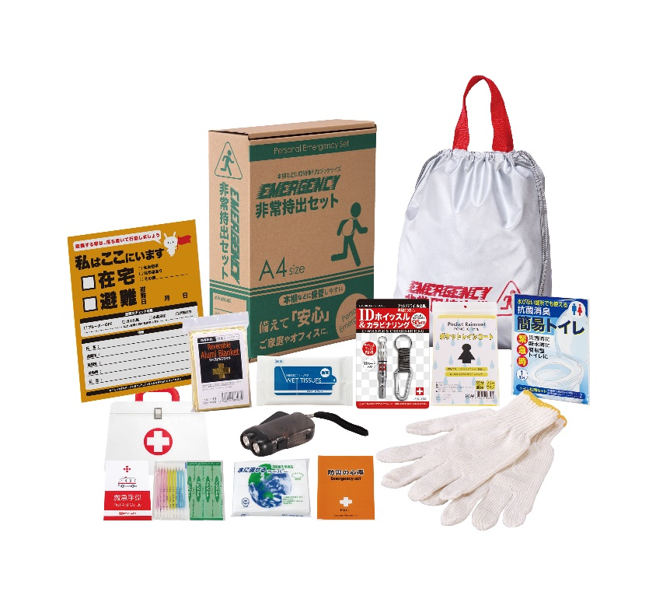
 |  |  | 【商品番号】 GS30-70 【本体サイズ】 非常用持出袋：約340×390ｍｍ 【パッケージサイズ】 310×240×85mm・572g 【個装形態】 化粧箱入 【入数】 10 【セット内容】 非常用持出袋・防災の心得・IDホイッスル＆カラビナリング・レインコート・抗菌消臭簡易トイレ・ダイナモLEDライト・軍手・アルミブランケット・除菌アルコールウェットティッシュ・緊急避難カード・水に流せるペーパー・救急4点セット 【商品説明】 棚や引き出しに常備しやすいＡ4ファイルサイズの化粧箱に入った防災セット 【備考】 一部色・柄・商品が変更になる場合があります。ご了承ください。 【生産国】 中国・日本・タイ

